Portada
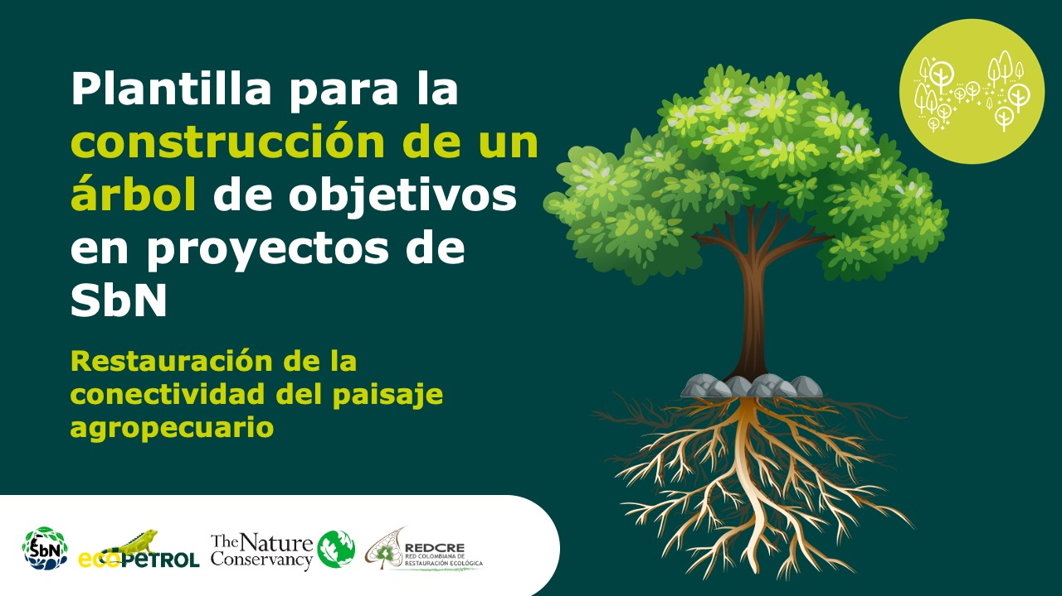

Planificación y gestión participativa del turismo sostenible

Versión 1 | REDCRE, 2022
Versión 2 | Ejemplo adaptado por: Corporación Biocomercio Sostenible, Skaphe, 2025

Léame
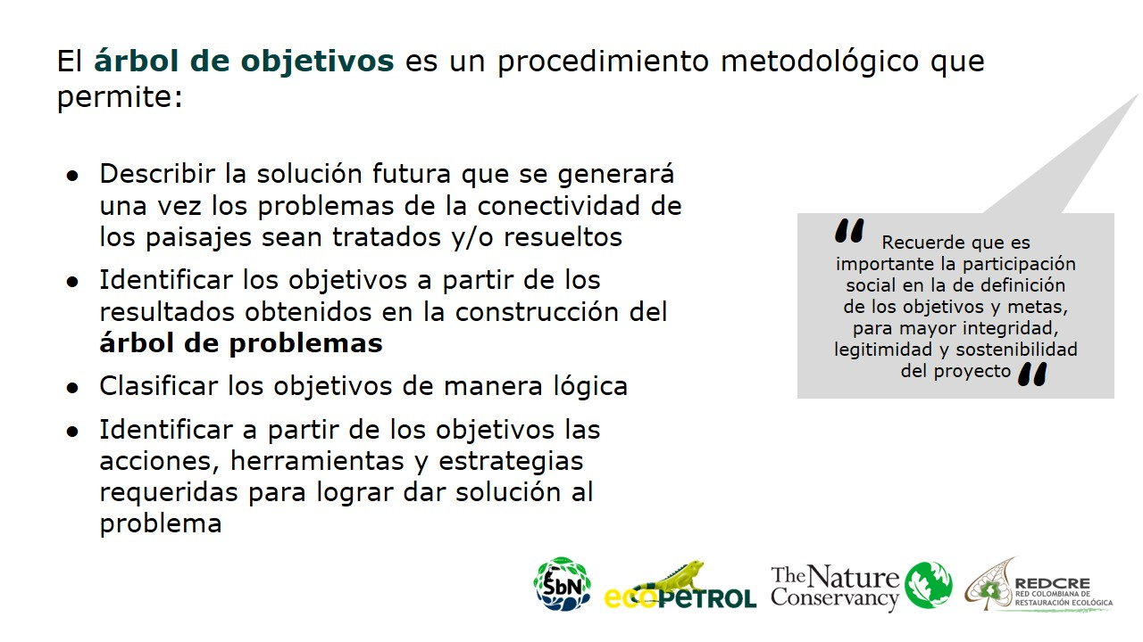
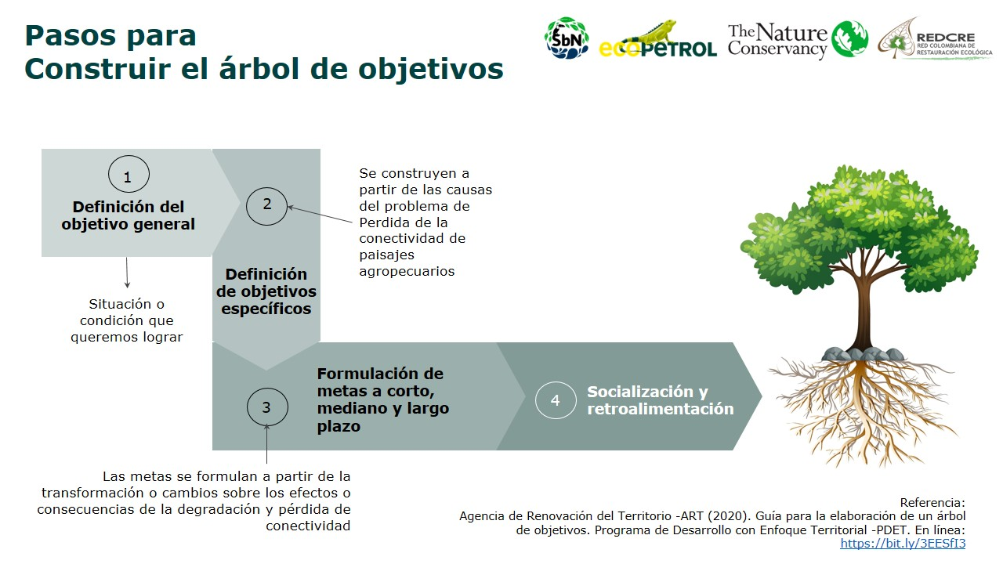
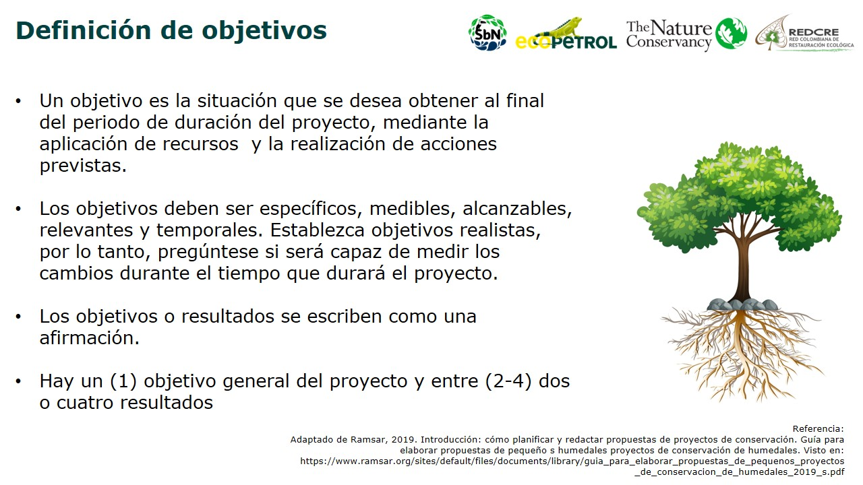
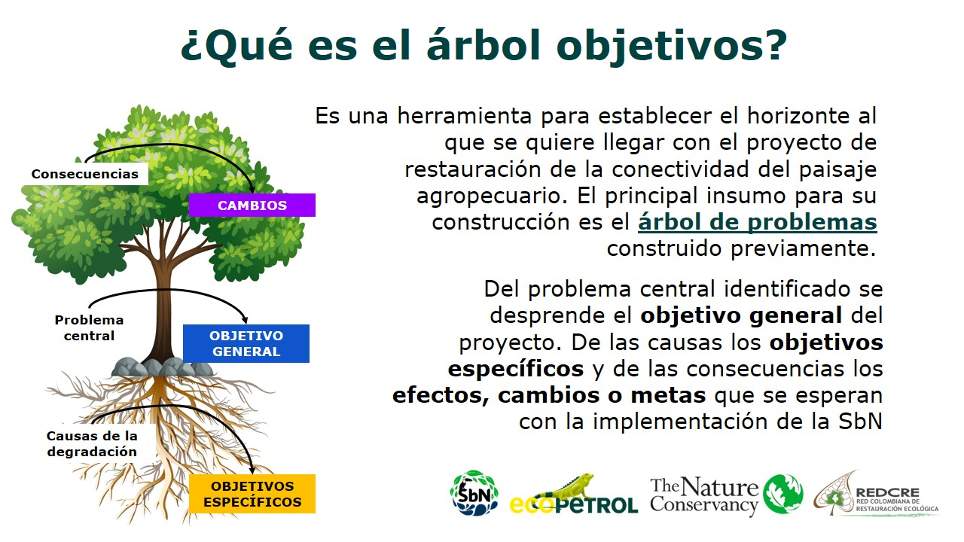

Leer instrucciones: Aquí

